Requisito
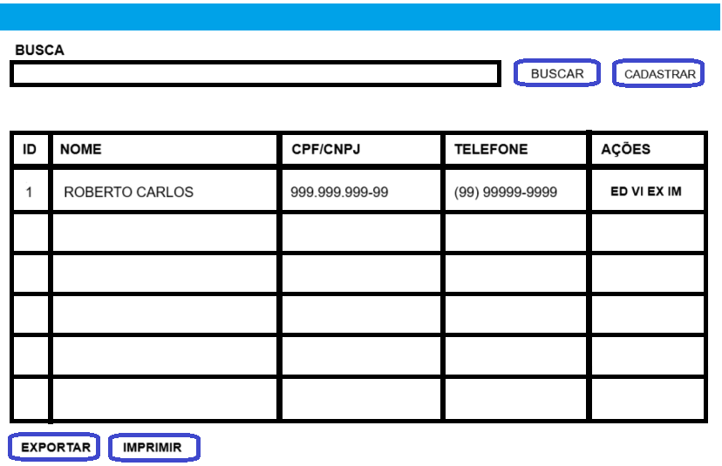
TELA DE CADASTRO DE CLIENTE
NECESSITO DE UMA TELA DE CADASTRO DE CLIENTE COM A POSSIBILIDADE DE: -CONSULTAR E APRESENTAR O RESULTADO EM FORMA DE LISTA -CADASTRAR UM NOVO CLIENTE EM OUTRA TELA -EDITAR E VISUALIZAR EM OUTRA TELA -EXCLUIR A PARTIR DA LISTA -PAGINAR A LISTA -EXPORTAR OS DADOS PARA PLANILHA EXCEL -IMPRIMIR A LISTA E O CLIENTE

REQUISITOS
1

2

3

